기본 공격
[기본 공격]

기획 의도 |  |  | 조건 없이 적을 타격하여 패시브 스킬 [피어나는 연무]를 활용하게 해주는 스킬입니다.
스킬 설명 |  |  | 곰방대를 휘둘러 적 대상을 2회 타격합니다.
데이터
스킬 id |  |  | 10001 |  | 스킬 이름 |  |  |  | - |  |  | 재사용 대기 시간 |  | - |  |  |  | 속성 | 물 속성
캐릭터 코드 |  |  | 100 |  | 모션 |  |  |  | da_skill_1_anim |  |  | 이펙트 1 |  | da_skill_1_vfx_0

스킬 연출 (30 fps 기준)
총 60 frame
frame |  | 0 |  |  |  |  |  | 30 |  |  |  |  |  |  | 60
모션 |  | 모션 1 (12 frame) |  | 모션 2 (18 frame) |  |  |  |  | 모션 3 (9 frame) |  | 모션 4 (21 frame)
이펙트 |  |  |  | 이펙트 1
타격 |  |  |  |  |  | 1 |  |  |  |  |  |  | 2
버프/디버프

 | 모션 1 | 곰방대를 양 손으로 들고 적에게 달려갑니다. |  |  |  |  | 모션 2 | 곰방대를 대각선으로 휘둘러 타격합니다. |  |  |  |  |  |  |  | 모션 3 | 캐릭터가 곰방대의 추진력을 제어하지 못하고 한바퀴 회전합니다.
 |  |  |  |  |  |  | 이펙트 1 | 곰방대에서 연무가 뿜어져 나옵니다.
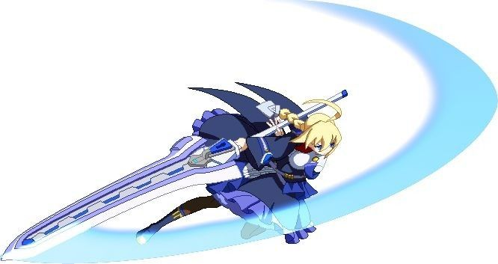
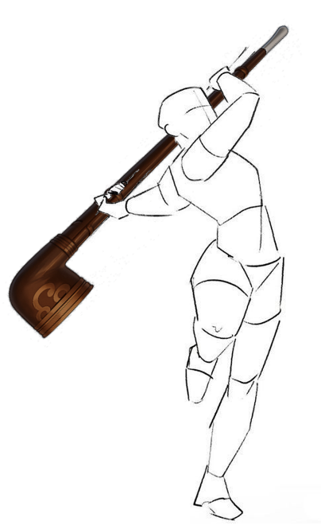

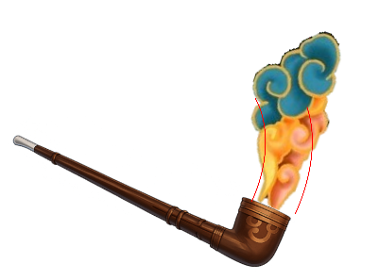
 |  |  |  |  |  |  |  |  |  | ▲ 대각선 휘두르기 예시

 |  |  |  |  |  |  |  | 연무 이펙트 예시 ▶

 |  | 모션 4 | 공중에서 같은 궤적으로 한 번 더 휘둘러 타격합니다.

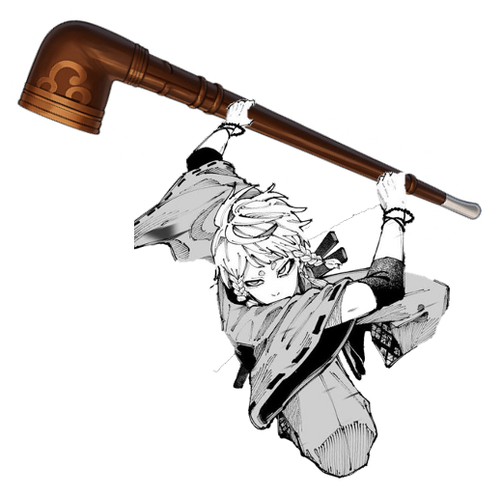

스킬 효과
효과 1 |  | 일반 피해
하나의 적 대상
{dmg_1}, {dmg_2}의 피해로 1회씩 타격

